App MODELE
 |  |  | SMBA Apport en Mm3
 |  |  | sept | oct | nov | déc | janv | févr | mars | avr | mai | juin | juil | août | Total Annee
1939 | - | 40 |  |  |  |  |  |  |  |  |  |  |  |  |  | Supérficie
1940 | - | 41 |  |  |  |  |  |  |  |  |  |  |  |  |  | 334.79
1941 | - | 42
1942 | - | 43
1943 | - | 44
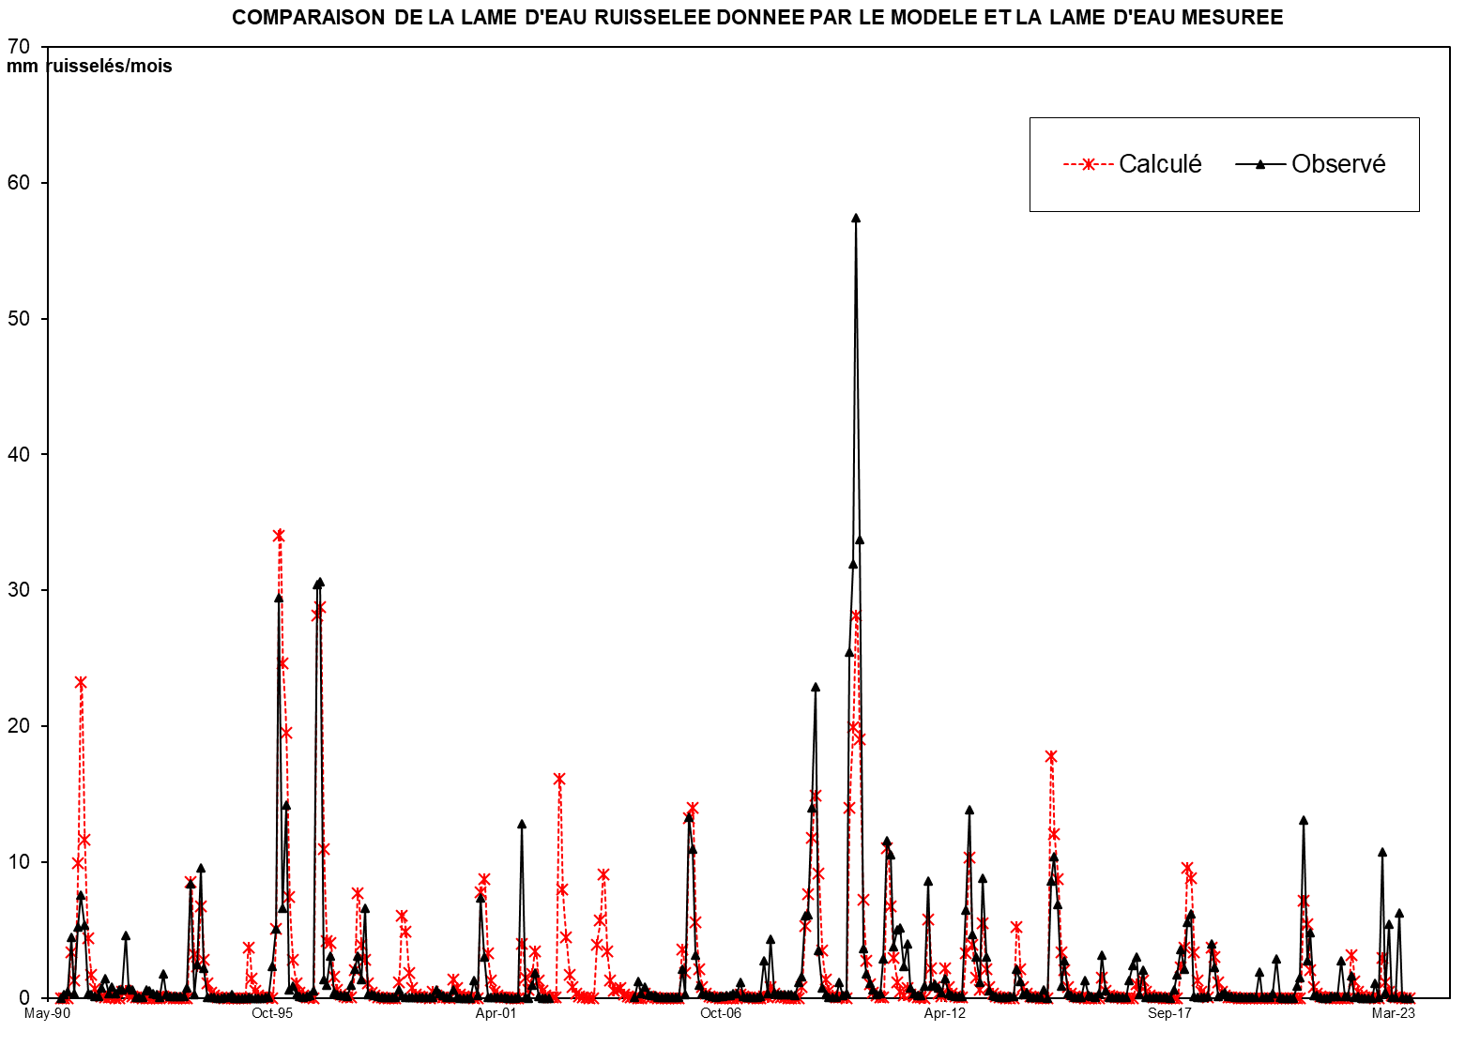
1944 | - | 45
1945 | - | 46
1946 | - | 47
1947 | - | 48
1948 | - | 49
1949 | - | 50
1950 | - | 51
1951 | - | 52
1952 | - | 53
1953 | - | 54
1954 | - | 55
1955 | - | 56
1956 | - | 57
1957 | - | 58
1958 | - | 59
1959 | - | 60
1960 | - | 61
1961 | - | 62
1962 | - | 63
1963 | - | 64
1964 | - | 65
1965 | - | 66
1966 | - | 67
1967 | - | 68
1968 | - | 69
1969 | - | 70
1970 | - | 71
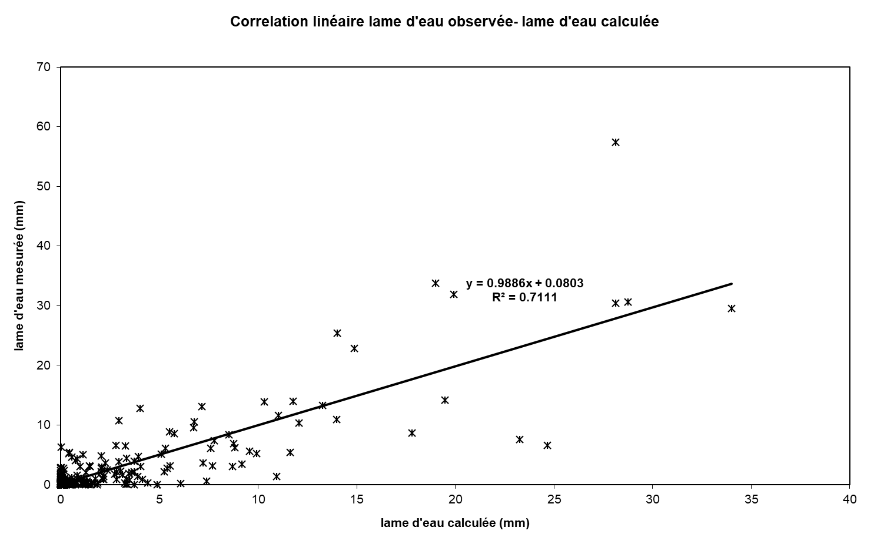
1971 | - | 72
1972 | - | 73
1973 | - | 74
1974 | - | 75
1975 | - | 76
1976 | - | 77
1977 | - | 78
1978 | - | 79
1979 | - | 80
1980 | - | 81
1981 | - | 82
1982 | - | 83
1983 | - | 84
1984 | - | 85
1985 | - | 86
1986 | - | 87
1987 | - | 88
1988 | - | 89
1989 | - | 90
1990 | - | 91 | 0.000 | 0.000 | 0.115 | 1.416 | 0.000 | 2.327 | 8.305 | 2.179 | 0.774 | 0.294 | 0.112 | 0.042 | 15.564
1991 | - | 92 | 0.411 | 0.855 | 0.002 | 0.001 | 0.000 | 0.181 | 0.766 | 0.791 | 0.182 | 0.000 | 0.000 | 0.000 | 3.190
1992 | - | 93 | 0.000 | 0.016 | 0.000 | 0.000 | 0.000 | 0.000 | 0.757 | 0.020 | 0.000 | 0.000 | 0.000 | 0.000 | 0.792
1993 | - | 94 | 0.000 | 0.386 | 2.502 | 0.000 | 0.678 | 1.724 | 0.296 | 0.000 | 0.000 | 0.000 | 0.000 | 0.000 | 5.586
1994 | - | 95 | 0.000 | 0.072 | 0.000 | 0.000 | 0.000 | 0.259 | 0.000 | 2.027 | 0.000 | 0.000 | 0.000 | 0.000 | 2.358
1995 | - | 96 | 0.000 | 0.000 | 0.185 | 2.003 | 13.304 | 7.075 | 7.981 | 2.275 | 1.542 | 0.329 | 0.125 | 0.047 | 34.866
1996 | - | 97 | 0.018 | 0.007 | 0.127 | 10.787 | 8.920 | 2.631 | 1.000 | 2.220 | 0.144 | 0.055 | 0.021 | 0.008 | 25.938
1997 | - | 98 | 0.066 | 0.323 | 1.525 | 1.969 | 0.220 | 1.063 | 0.000 | 0.000 | 0.000 | 0.000 | 0.000 | 0.000 | 5.166
1998 | - | 99 | 0.000 | 0.000 | 0.000 | 0.852 | 1.552 | 0.602 | 0.159 | 0.000 | 0.000 | 0.000 | 0.000 | 0.000 | 3.165
1999 | - | 00 | 0.000 | 1.346 | 0.000 | 0.113 | 0.103 | 0.000 | 0.000 | 1.213 | 0.919 | 0.000 | 0.000 | 0.000 | 3.694
2000 | - | 01 | 0.000 | 0.588 | 0.000 | 2.475 | 1.281 | 0.000 | 0.000 | 0.000 | 0.000 | 0.000 | 0.000 | 0.000 | 4.344
2001 | - | 02 | 0.000 | 0.000 | 0.000 | 1.918 | 0.000 | 0.000 | 1.338 | 1.499 | 0.000 | 0.000 | 0.000 | 0.000 | 4.755
2002 | - | 03 | 0.000 | 0.000 | 0.000 | 0.000 | 0.000 | 0.000 | 0.000 | 0.000 | 0.000 | 0.000 | 0.000 | 0.000 | 0.000
2003 | - | 04 | 0.000 | 0.000 | 0.000 | 0.000 | 0.000 | 0.000 | 0.000 | 0.000 | 0.000 | 0.000 | 0.000 | 0.000 | 0.000
2004 | - | 05 | 0.008 | 0.419 | 0.096 | 0.274 | 0.091 | 0.058 | 0.067 | 0.008 | 0.009 | 0.008 | 0.007 | 0.006 | 1.051
2005 | - | 06 | 0.006 | 0.006 | 0.705 | 0.090 | 4.460 | 3.662 | 1.046 | 0.320 | 0.114 | 0.078 | 0.067 | 0.043 | 10.599
2006 | - | 07 | 0.017 | 0.039 | 0.049 | 0.071 | 0.062 | 0.099 | 0.098 | 0.387 | 0.027 | 0.012 | 0.010 | 0.009 | 0.879
2007 | - | 08 | 0.008 | 0.033 | 0.907 | 0.107 | 1.437 | 0.124 | 0.091 | 0.095 | 0.086 | 0.074 | 0.077 | 0.069 | 3.108
2008 | - | 09 | 0.380 | 0.527 | 2.034 | 2.054 | 4.694 | 7.658 | 1.166 | 0.256 | 0.095 | 0.025 | 0.014 | 0.014 | 18.918
2009 | - | 10 | 0.391 | 0.051 | 0.114 | 8.519 | 10.684 | 19.231 | 11.290 | 1.210 | 0.596 | 0.354 | 0.204 | 0.092 | 52.738
2010 | - | 11 | 0.106 | 0.969 | 3.879 | 3.535 | 1.273 | 1.674 | 1.731 | 0.782 | 1.336 | 0.241 | 0.113 | 0.070 | 15.709
2011 | - | 12 | 0.071 | 0.296 | 2.876 | 0.286 | 0.340 | 0.255 | 0.132 | 0.466 | 0.103 | 0.057 | 0.049 | 0.042 | 4.972
2012 | - | 13 | 0.036 | 2.168 | 4.645 | 1.563 | 1.014 | 0.385 | 2.953 | 1.003 | 0.177 | 0.070 | 0.044 | 0.024 | 14.083
2013 | - | 14 | 0.019 | 0.017 | 0.049 | 0.037 | 0.711 | 0.398 | 0.075 | 0.132 | 0.023 | 0.017 | 0.017 | 0.015 | 1.510
2014 | - | 15 | 0.189 | 0.002 | 2.886 | 3.472 | 2.311 | 0.291 | 0.907 | 0.097 | 0.059 | 0.015 | 0.007 | 0.006 | 10.243
2015 | - | 16 | 0.421 | 0.055 | 0.036 | 0.016 | 0.100 | 1.060 | 0.165 | 0.012 | 0.010 | 0.005 | 0.005 | 0.003 | 1.888
2016 | - | 17 | 0.004 | 0.435 | 0.803 | 1.006 | 0.079 | 0.693 | 0.015 | 0.010 | 0.008 | 0.008 | 0.008 | 0.008 | 3.077
2017 | - | 18 | 0.006 | 0.003 | 0.202 | 0.560 | 1.203 | 0.714 | 1.873 | 2.071 | 0.032 | 0.018 | 0.016 | 0.012 | 6.710
2018 | - | 19 | 0.042 | 1.328 | 0.759 | 0.041 | 0.084 | 0.141 | 0.033 | 0.033 | 0.019 | 0.015 | 0.009 | 0.007 | 2.513
2019 | - | 20 | 0.004 | 0.003 | 0.005 | 0.647 | 0.018 | 0.005 | 0.004 | 0.106 | 0.960 | 0.005 | 0.002 | 0.001 | 1.760
2020 | - | 21 | 0.000 | 0.000 | 0.283 | 0.492 | 4.382 | 0.919 | 1.603 | 0.051 | 0.056 | 0.009 | 0.000 | 0.001 | 7.797
2021 | - | 22 | 0.029 | 0.028 | 0.045 | 0.927 | 0.041 | 0.035 | 0.554 | 0.021 | 0.039 | 0.001 | 0.000 | 0.000 | 1.720
2022 | - | 23 | 0.000 | 0.373 | 0.006 | 3.597 | 0.141 | 1.815 | 0.013 | 0.005 | 2.104 | 0.005 | 0.000 | 0.000 | 8.060
2023 | - | 24
2024 | - | 25 |  |  |  |  |  |  |  |  |  |  |  |  |  | 0

M |  |  | 0.038 | 0.276 | 0.343 | 1.657 | 2.004 | 1.220 | 1.585 | 0.940 | 0.274 | 0.052 | 0.020 | 0.008 | 8.417
S |  |  | 0.114 | 0.424 | 0.770 | 2.903 | 4.172 | 1.992 | 2.945 | 0.992 | 0.492 | 0.116 | 0.044 | 0.017 | 10.603
MIN |  |  | 0.000 | 0.000 | 0.000 | 0.000 | 0.000 | 0.000 | 0.000 | 0.000 | 0.000 | 0.000 | 0.000 | 0.000 | 0.000
MAX |  |  | 0.411 | 1.346 | 2.502 | 10.787 | 13.304 | 7.075 | 8.305 | 2.275 | 1.542 | 0.329 | 0.125 | 0.047 | 34.866

X-Y
Correlation linéaire lame d'eau observée- lame d'eau calculée
0.00 | 0.0079658441113
0.00 | 0.28284691255
0.34 | 0.46558575433
4.23 | 4.4343595197
0.00 | 0.28724596079
6.95 | 5.2033607094
24.81 | 7.5367585681
6.51 | 5.37563695
2.31 | 0.32873968609
0.88 | 0.21840680049
0.33 | 0.1298313697
0.13 | 0.10652830334
1.23 | 0.75306950151
2.55 | 1.4139967764
0.01 | 0.30745780406
0.00 | 0.778274859
0.00 | 0.2870081744
0.54 | 0.59577380361
2.29 | 0.58661902754
2.36 | 4.580360364
0.54 | 0.75663629738
0.00 | 0.58531120239
0.00 | 0.058376559085
0.00 | 0.055879801975
0.00 | 0.056474267954
0.05 | 0.5630781748
0.00 | 0.53430602144
0.00 | 0.32124941476
0.00 | 0.2732165637
0.00 | 0.07561607246
2.26 | 1.7866080517
0.06 | 0.26917419505
0.00 | 0.084057489354
0.00 | 0.079896227505
0.00 | 0.081560732244
0.00 | 0.079539547918
0.00 | 0.081322945853
1.15 | 0.74094239555
7.47 | 8.3655630353
0.00 | 0.28403584451
2.03 | 2.4792798098
5.15 | 9.5798192429
0.88 | 2.1919149558
0.00 | 0.06705576237
0.00 | 0.028653260162
0.00 | 0.014148290287
0.00 | 0.0036856890664
0.00 | 0.0040423686535
0.00 | 0.02318417316
0.21 | 0.03007997851
...

SUIVIE
COMPARAISON DE LA LAME D'EAU RUISSELEE DONNEE PAR LE MODELE ET LA LAME D'EAU MESUREE
 | Calculé | Observé
Sep-90 | 0.00 | 0.0079658441113
Oct-90 | 0.00 | 0.28284691255
Nov-90 | 0.34 | 0.46558575433
Dec-90 | 4.23 | 4.4343595197
Jan-91 | 0.00 | 0.28724596079
Feb-91 | 6.95 | 5.2033607094
Mar-91 | 24.81 | 7.5367585681
Apr-91 | 6.51 | 5.37563695
May-91 | 2.31 | 0.32873968609
Jun-91 | 0.88 | 0.21840680049
Jul-91 | 0.33 | 0.1298313697
Aug-91 | 0.13 | 0.10652830334
Sep-91 | 1.23 | 0.75306950151
Oct-91 | 2.55 | 1.4139967764
Nov-91 | 0.01 | 0.30745780406
Dec-91 | 0.00 | 0.778274859
Jan-92 | 0.00 | 0.2870081744
Feb-92 | 0.54 | 0.59577380361
Mar-92 | 2.29 | 0.58661902754
Apr-92 | 2.36 | 4.580360364
May-92 | 0.54 | 0.75663629738
Jun-92 | 0.00 | 0.58531120239
Jul-92 | 0.00 | 0.058376559085
Aug-92 | 0.00 | 0.055879801975
Sep-92 | 0.00 | 0.056474267954
Oct-92 | 0.05 | 0.5630781748
Nov-92 | 0.00 | 0.53430602144
Dec-92 | 0.00 | 0.32124941476
Jan-93 | 0.00 | 0.2732165637
Feb-93 | 0.00 | 0.07561607246
Mar-93 | 2.26 | 1.7866080517
Apr-93 | 0.06 | 0.26917419505
May-93 | 0.00 | 0.084057489354
Jun-93 | 0.00 | 0.079896227505
Jul-93 | 0.00 | 0.081560732244
Aug-93 | 0.00 | 0.079539547918
Sep-93 | 0.00 | 0.081322945853
Oct-93 | 1.15 | 0.74094239555
Nov-93 | 7.47 | 8.3655630353
Dec-93 | 0.00 | 0.28403584451
Jan-94 | 2.03 | 2.4792798098
Feb-94 | 5.15 | 9.5798192429
Mar-94 | 0.88 | 2.1919149558
Apr-94 | 0.00 | 0.06705576237
May-94 | 0.00 | 0.028653260162
Jun-94 | 0.00 | 0.014148290287
Jul-94 | 0.00 | 0.0036856890664
Aug-94 | 0.00 | 0.0040423686535
Sep-94 | 0.00 | 0.02318417316
Oct-94 | 0.21 | 0.03007997851
...

